Method
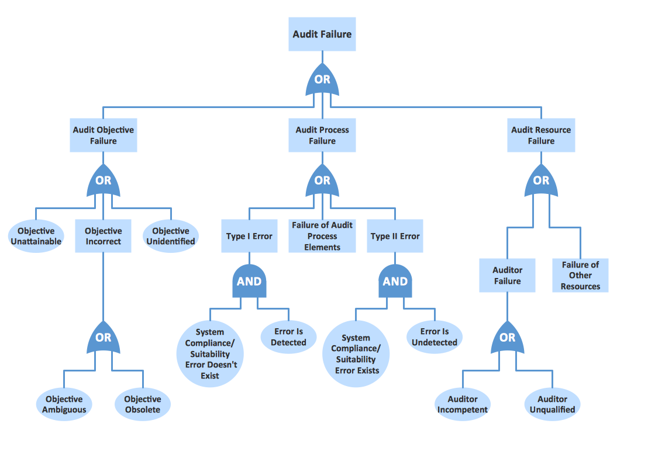
顶层事件

操作指南

1，画软件架构框图
2，知晓每个模块的功能（参考软件技术需求说明书）
3，根据功能点，寻找潜在的软件故障（顶层事件）
4，根据软件架构框图，遍历可能导致故障的发生路径，识别、分析路径上的每个软件项（基本事件）
5，分析每个软件项的具体成因

备注：
1，当前只作为软件风险分析工具
2，每一个软件故障，为一棵树

基本事件

